HTML_Tag2
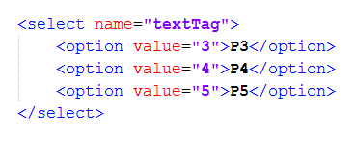
html:checkbox

html:multibox
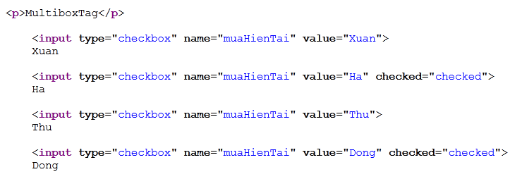

html:radio

html:link

SelectTag:option

SelectTag:options

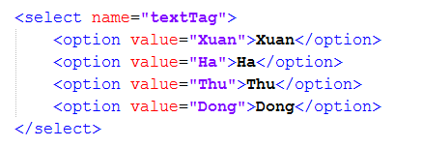

html:optionsCollection

Logic_Tag
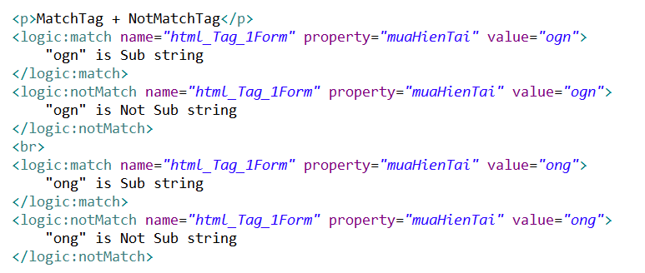
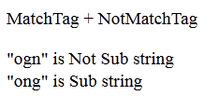
Logic:Iterate | Hàm loop tương tự như vòng lặp for

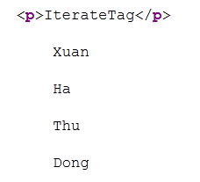

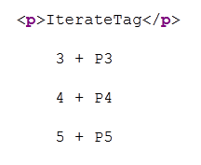

Logic:Empty | Kiểm tra xem giá trị có rỗng?
Logic:NotEmpty | Kiểm tra xem giá trị không rỗng?

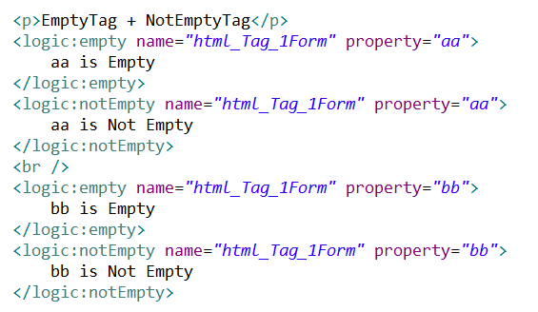

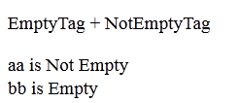

Logic:Equal |  | Kiểm tra xem giá trị có bằng value?
Logic:NotEqual |  | Kiểm tra xem giá trị không bằng value?

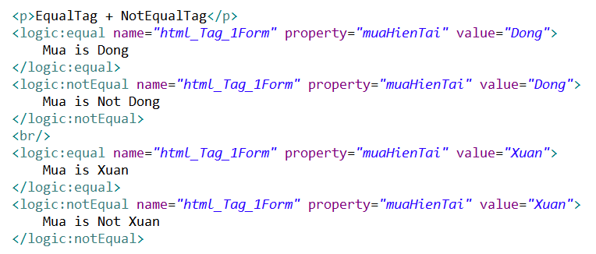

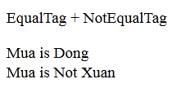

Logic:Match |  | Kiểm tra xem giá trị có là substring?
Logic:NotMatch |  | Kiểm tra xem giá trị không là substring?

